Bug
 | Название приложения | Komunark
 | Автор: | Ломейко И.С.
 | ОС: | Windows 11

ID | Краткое описание | Подробное описание | Шаги воспроизведения | Ожидаемый результат | Фактический результат | Воспроизводимость | Важность | Срочность | Назначен на | Симптом
1 | Открытие окна заполнения не осуществляется в главном окне при нажатии на кнопку "Прейти к заполнению!" | При нажатии кнопки окно заполнения не открывается | 1. Открыть главное окно сайта 2. Нажатие кнопки Окно Заполнения | Окрытие окна заполнения | Окно не открывается | Всегда | Высокая | Высокая | Ломейко И.С. | Расхождение с требованиями
2 | Не осуществляется занесение значений в БД в окне заполнения при нажатии кнопки "OK" | Введенные данные не добавляются в БД | 1. Открыть главное окно сайта 2. Открыть окно заполнения 3. Заполнить текстоввые поля "Дата" - 11.11.2011 "Электричество Квт." - 11 "Горячая вода л." - 11 "Холодная вода л." - 11 "Газ м3." - 11 4. Нажать "ОК" | Введенные данные отображаются в БД | 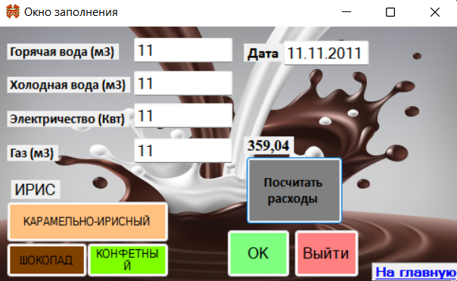 Введенные данные отсутствуют в БД | Всегда | Высокая | Высокая | Ломейко И.С. | Расхождение с требованиями
3 | Не осуществляется выбор цеха в окне заполнения при нажатии одной из трёх кнопок: "Конфетный", "Шоколадный", "Ирисный" | Выбранный цех не отображается | 1. Открыть главное окно сайта 2. Открыть окно заполнения 3. Нажать на одну из трёх кнопок "Конфетный", "Шоколадный", "Ирисный" | Выбранный цех отобразится в текстовом поле | Выбранный цех не отображается в текстовом поле | Всегда | Средняя | Обычная | Ломейко И.С. | Расхождение с требованиями
4 | Не осуществляется подсчёт значений в окне заполнения при нажатии кнопки "Посчитать расходы" | Подсчёт значений не осуществляется | 1. Открыть главное окно сайта 2. Открыть окно заполнения 3. Заполнить текстоввые поля "Дата" - 11.11.2011 "Электричество Квт." - 11 "Горячая вода л." - 11 "Холодная вода л." - 11 "Газ м3." - 11 4. Нажать кнопку " Посчитать" | Правильно подсчитанные значения отображаются в текстовом поле | Данные не подсчитываются | Не всегда | Низкая | Обычная | Ломейко И.С. | Расхождение с требованиями
5 | Осуществляется формирование пустого отчёта в MS Word в главном окне при нажатии кнопки "Отчёт MS Word" | Отчёт в MS Word не формируется | 1. Открыть главное окно сайта 2. Открыть окно заполнения 3. Заполнить текстоввые поля "Дата" - 11.11.2011 "Электричество Квт." - 11 "Горячая вода л." - 11 "Холодная вода л." - 11 "Газ м3." - 11 4. Нажать кнопку " Посчитать" 5. Нажать на одну из трёх кнопок "Конфетный", "Шоколадный", "Ирисный" 6. Нажать кнопку "ОК" 7. Перейти в главное окно 8. Нажать кнопку "Отчёт MS Word" | Формирование таблицы в MS Word с данными из БД | Формируется пустой отчёт | Всегда | Высокая | Высокая | Ломейко И.С. | Расхождение с требованиями
 | 1. Опишите жизненный цикл дефекта. | 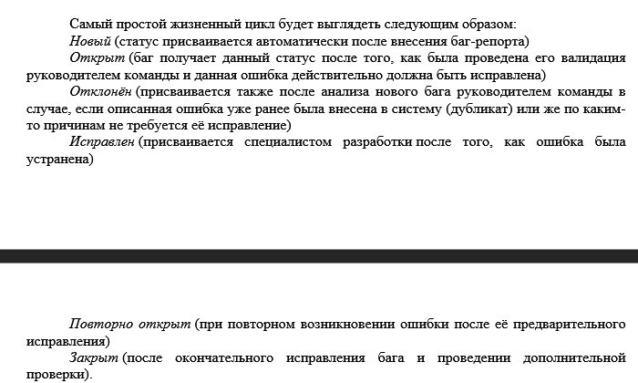
 | 2. Какая информация содержится в разделе «Краткое описание». | 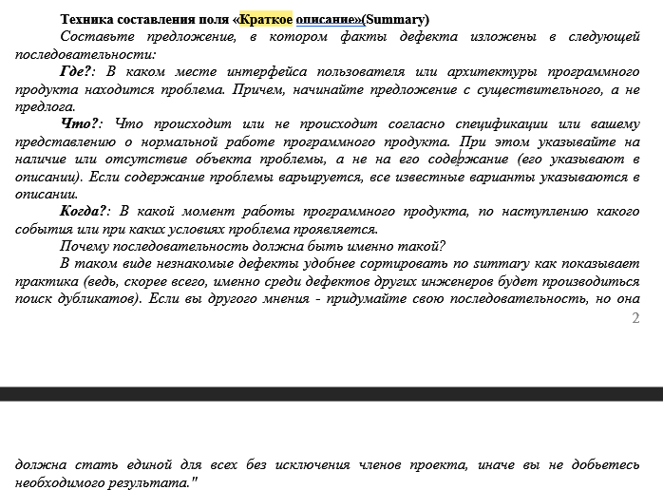
 | 3. Как классифицируют проблемы по степени серьезности?
 | 4. Кто фиксирует дефекты и с какой целью? | Дефекты фиксирует тестировщик; С целью устранения ошибки

